Sheet2
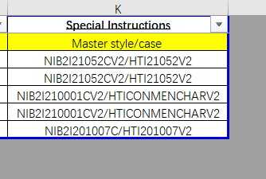

 | MNWLCHCR

